일본어
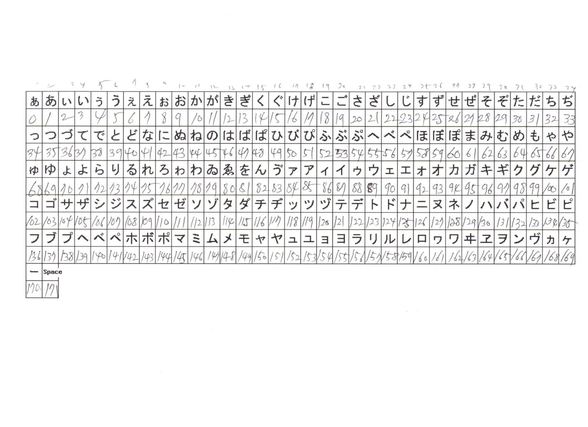
 | 0 | 1 | 2 | 3 | 4 | 5 | 6 | 7 | 8 | 9 | Section |  | 코드
000 |  |  |  |  |  |  |  |  |  |  | Menu | System | 79-80-91-82
 |  |  |  |  |  |  |  |  |  |  |  | Measure | 55-16
010 |  |  |  |  |  |  | け |  |  |  |  | OUTPUT | 49-45-90-41
 |  |  |  |  |  |  | 케 |  |  |  |  | Data | 81-69-24
020 |  |  |  |  | す |  |  |  |  |  | System | Passcode | 132-108-162-170-124
 |  |  |  |  | 수 |  |  |  |  |  |  | Time | 107-94-166
030 |  |  |  |  |  |  |  |  |  |  |  | Language | 156-166-101-170-107
 |  |  |  |  |  |  |  |  |  |  |  | Version | 112-136-123-89-90-85
040 |  | な |  |  |  | の |  |  |  | ひ | MeasureMent | Unit | 114-166-87
 |  | 나 |  |  |  | 의 |  |  |  | 히 |  | Operation | 93-57-159-170-106-154-166
050 |  |  |  |  |  | へ |  | ぺ |  |  |  | Empty | 94-156-96-154-157
 |  |  |  |  |  | 에 |  | 페 |  |  |  | Deadzone | 136-94-166-114-87
060 |  |  |  |  |  |  |  |  |  | ゅ |  | TVG Curve | 130-118-106-166-171-132-162-170
 |  |  |  |  |  |  |  |  |  | 큐 |  | Echo_amp | 107-152-106-166-171-85-166-138
070 |  |  |  |  |  |  |  |  |  | ゐ |  | Frequence | 108-156-118-107-171-129-89-124
 |  |  |  |  |  |  |  |  |  | 위(wi) |  | Measure Cycle | 112-98-121-87-106-152-89-96
080 | ゑ | を | ん |  |  | ア | イ | イ |  | ウ |  | offset | 93-136-110-118-123
 | 위(we) | 을 | 응 |  |  | 아 | 이 | 이2 |  | 우 |  | Damping | 139-87-96-166-171-107-94-166
090 | ェ | エ |  | オ | カ | ガ | キ | イ | ク | グ |  | Threshold | 108-159-118-106-152-142-170-158-124
 | 예(~E) | 예€ |  | 오(O) | 카 | 가 | 키 | 이3 | 쿠 | 구 |  | ASF BAND | 171-171-171-110-118-121-87
100 |  | ゲ | コ |  | サ |  | シ | ジ | ス |  |  | Window Reset Time | Window Reset Time
 |  | 게 | 코 |  | 사 |  | 시 | 지 | 수 |  |  | Window Range | Window Range
110 | セ |  | ン |  | タ | ダ |  |  | ッ | ツ |  | Clean Interval | 98-157-170-126-166-99-106-152-89-96
 | 세 |  | N |  | 타 | 다 |  |  | 츠(~Tsu) | 츠(Tsu) |  | Clearn Term | 98-157-170-126-166-99-171-107-94-166
120 |  | テ | デ | ト | ド |  | ニ |  |  | ノ |  | Measure Reset | 112-98-121-87-157-110-118-123
 |  | 태 | 드 | 트 | 드2 |  | 니 |  |  | 노 |  | Factory Reset | 106-154-96-94
130 | ハ |  | パ |  |  |  | フ |  | プ | へ |  | Demo Mode | 121-108-123-149-170-124
 | 하 |  | 파 |  |  |  | 후 |  | 푸 | 에 | OutPut | Set 4/20 mA | 171-171-171-171-110-118-121-87
140 |  |  | ホ |  |  |  |  |  |  | モ |  | Trim 12/20 mA | 171-171-171-171-121-108-123
 |  |  | 호 |  |  |  |  |  |  | 모 |  | Output 4mA | 171-171-171-171-121-108-123
150 |  |  | ユ |  | ヨ |  | ラ | リ | ル | レ |  | Echo Delay | 91-156-170-171-93-98-159-107-94-166
 |  |  | 유 |  | 요 |  | 라 | 리 | 르 | 레 |  | Echo Output | 91-156-170-171-106-152-119-157-154-98
160 | ロ |  | ワ |  |  |  | ン |  |  |  |  | R1 / R2 ACT | 171-171-110-118-123
 | 로 |  | 와 |  |  |  | N |  |  |  |  | R1 / R2 Stop | 171-171-157-110-118-123
170 | ー | Space |  |  |  |  |  |  |  |  |  | Relay Test | 157-159-170-121-108-123
 | ー | Space |  |  |  |  |  |  |  |  |  | Protocol | 138-160-123-102-158
180 |  |  |  |  |  |  |  |  |  |  | Data | Save | 160-95-170-171-110-118-121-87
 |  |  |  |  |  |  |  |  |  |  |  | Download | 115-89-166-160-170-124
190 |  |  |  |  |  |  |  |  |  |  |  | Delete | 122-157-170-123
 |  |  |  |  |  |  |  |  |  |  |  | Save Interval | 104-166-138-157-166-99-171-106-152-89-96
 |  |  |  |  |  |  |  |  |  |  |  | Display Term | 122-86-108-138-159-87-171-107-94-166

*파랑색 : 기존 등록되어있는 문자 초록색 : 등록예정인 문자

